계획서_v1
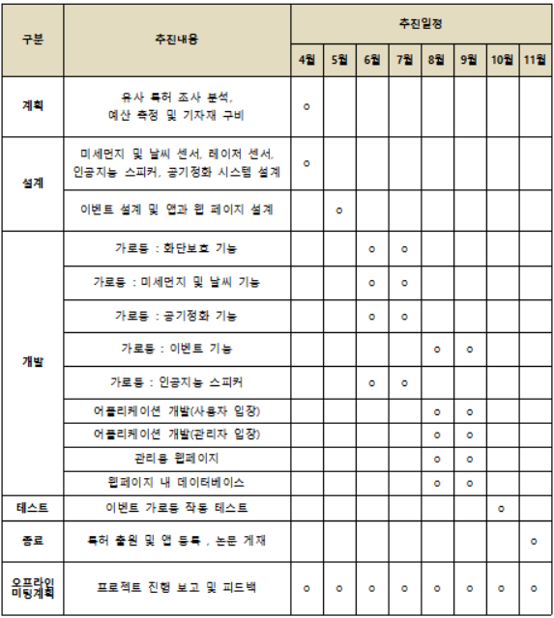
프로젝트 계획서
프로젝트 제목: 근린공원 조명등의 지능형 기능 고도화 기술 개발

버전 | 날짜 | 팀명 | 팀원 |  | 학번 | 지도교수 | 점수
v1.0 | 4/30 | EGATAN | 소혜진 |  | 1515032 | 조동섭
 |  |  | 안수민 |  | 1515037
 |  |  | 유지우 |  | 1615042
 |  |  | 이지헌 |  | 1515051

1.0 개요
1.1 추진 배경 및 필요성
날씨가 선선해지는 계절이 오면 사람들이 가장 가고 싶은 장소에 대해 간단히 설문조사를 진행해보았다. '공원'이 1위로 무료 78%의 과반수가 넘는 결과가 나타났다. 그렇다면 날씨가 좋지 않을 때, 공원에는 얼마나 많은 사람들이 공원을 방문할까? 아마 차가운 바람만이 지나칠 것이다. 비가 오나 눈이 오나 공원을 지키는 가로등. 가로등은 밤에는 길을 비추고 있고, 낮에는 조경의 역할을 하기도 한다. 그렇지만 사람이 전혀 없어도 길을 비추고 있고, 조경의 역할이라고 하기에는 부족한 외관을 가지고 공원에 자리잡고 있다. 이 사실을 인식하고 가로등의 개선을 주제로 토의해보게 되었고 '이벤트 가로등(E-light)'를 고안하게 되었다. E-light는 공원의 일반 가로등과의 차별점을 통해 세 가지 기대 효과를 가질 수 있다. 첫째, 이벤트 기능이 탑재되어 있어 흔히 사람들이 방문하지 않는 시기에도 사람들의 이목을 끌 수 있다. 둘째, 날씨를 인식해 자동으로 선곡해주는 인공지능 스피커를 통해 낮에도 가로등을 통해 여가를 즐길 수 있게 한다. 마지막으로, 환경 보호에도 큰 도움을 줄 수 있다. 탑재되어 있는 공기 정화 시스템과 화단보호 레이저 센서로 화단에 침입하는 사람들에게 경각심을 줄 수 있으며, 최근 심각한 문제로 알려져 있는 미세먼지 제거에도 큰 역할을 할 것이라고 기대한다.
1.2 목표
본 프로젝트를 통해 이와 같은 기능이 탑재된 이벤트 가로등에 관한 논문 게재, 특허 출헌, 앱 등록을 목표로 한다.
1.3 주요내용
·미세먼지 측정 : 날씨 감지 아두이노를 이용하여 미세먼지 수치를 감지한다. 미세먼지가 50µg/㎥이상일때 주황색, 100µg/㎥이상일 때 붉은색으로 가로등 몸통 상단의 색을 바꿔 사람들에게 알린다. ·온도, 습도 측정 : 날씨 감지 아두이노를 이용하여 온도, 습도 및 빗방울을 감지한다. ·인공지능 스피커 : 날씨 감지 아두이노에서 얻은 정보를 바탕으로 사용자가 가로등에게 날씨(ex.지금 미세먼지 수치가 얼마야?)를 물어보면 그에 해당하는 정보를 알려준다. : 음악 스트리밍 사이트에 연결해 날씨에 맞는 음악을 선곡하여 재생한다. ·환경 보호 : 레이저 센서 아두이노를 이용하여 인접한 가로등 사이에 레이저를 쏘고 흐름이 차단될 경우, 화단에 침입자로 가정하여 스피커를 통해 경고한다. : 미세먼지 수치가 50µg/㎥이상인 경우 공기 정화 시스템을 가동한다. ·LED 조명을 통한 이벤트 : 가로등 몸통에 부착된 여러 LED 조명 아두이노를 그룹으로 세분화하고 사용자가 선택한 테마에 맞춰 그룹별로 작동한다.
1.4 주요결과물
ㅇ가로등 다수의 LED 조명을 하나의‘면조명’으로 조합하여 이 조명들을 기둥부 전체에 부착한다. 전체적으로 부착된 면조명을 통해 다양한 이벤트 및 가로등 기본 기능의 표현이 가능하다. 1) 이벤트 : <생일>, <결혼기념일>, <크리스마스> 등 각 테마에 등록된 이벤트를 신청할 수 있다. 2) 날씨 : 온도, 습도 등 날씨 감지 센서에서 감지된 정보를 토대로 인공지능을 이용하여 날씨에 어울리는 음악을 선곡하여 재생한다. 3) 환경 보호 ① 미세먼지 : 센서로 측정된 미세먼지 농도가 일정수치 이상 감지 시 가로등 상단 부의 색 변화 및 공기 청정기 가동한다. ② 화단 보호 : 각 가로등 간의 레이저 흐름 차단 시 가로등에 부착된 스피커에서 경고 알림을 한다. ㅇ어플리케이션 1) 사용자 : 어플리케이션 접속 후 사용자 기본 정보를 입력하여 이벤트를 예약할 수 있다. 2) 관리자 : 어플리케이션을 통해 즉각적으로 가로등 고장 여부와 해당 지역의 이벤트 신청 현황 파악이 가능하다. ㅇ웹페이지 E-light 관리 웹페이지를 통해 이벤트 예약 목록, 가로등에 부착된 기자재(스피커, 센서, LED) 고장 유무 확인이 가능하다. 또한 과거 사용자들이 신청했던 이벤트 목록 데이터베이스를 통해 테마 인기 순위를 파악할 수 있다. 이를 사용자 어플리케이션 내에 표시해 사용자들의 E-light 이용을 도울 수 있다.
1.5 기대효과
가. 성과목표 ㅇ 이벤트 가로등에 대한 특허권은 지능형 가로등을 이용한 이벤트 연출 시스템 및 그 방법’(출원번호: 1020070122246) 1개로 모니터가 부착된 가로등을 통해 사용자가 요청을 보내야만 작동하는 구조이다. 단일로만 사용할 수 있다는 한계점이 있으며, 현재는 등록료료 불납으로 인해 특허권 소멸 상태이다. 이에 대한 한계점을 보완하고, 새로운 아이디어로 고안한 것이 본 프로젝트의 이벤트 가로등이다. 이벤트 가로등의 기능적인 면에서 사용자가 원하는 요청하기 위해서는 이벤트 가로등을 관리 및 제어할 수 있는 앱 개발이 우선시 된다. 이러한 이유로 앱 개발과, 프로젝트에 관한 논문 게재를 통해 특허 출원을 목표로 한다. 나. 기대효과 ㅇ 기존의 가로등은 상단부의 조명만 이용하기에 다양한 표현의 한계가 있으며, 가로등의 기둥부는 아무런 사용되지 않고 있다. E-light는 가로등의 기둥부에 다수의 LED 조명을 하나의‘면조명’으로 조합하여 기둥부에 부착하여 이벤트로 활용이 가능하다. 따라서 가로등이 사용되지 않는 낮 시간에도 가로등 이용이 가능하여 더욱 경제적이다. ㅇ 빛을 비추는 가로등의 기능에서 엔터테인먼트 요소를 수행할 수 있는 새로운 가로등의 등장으로 기존 가로등에 대한 인식 개선, 즉 기존의 용도에서 더 나아가는 발상의 가능성에는 제한이 없다는 것을 기대할 수 있다. ㅇ 설치 순서를 가장 유동인구가 적은 낙후된 공원을 우선으로 정하여 공원의 존재 이유를 밝히고, 지역 사회의 발전에 이바지 할 수 있다.

2.0 관련연구동향
2.1 국내 관련분야 연구동향
가로등 관련 국내 특허 조사
제목 |  |  | 법적 상태 | 상세 내용
빔 외주연에 형상과 모양 및 문자를 관통되게 형성된 가로등 |  |  | 소멸(존속기간만료) | 상기 빔 외주연에 다수개의 관통된 관통홈부로 형상과 모양 및 문자를 관통되게 형성하고, 상기 연결부재의 내측에 램프를 구성하여 상기 램프의 불빛을 상기 관통홈부로 투사되게 형성함
기후변화에 능동적으로 대응하는 지능형 태양광 가로등 제어장치 |  |  | 소멸(존속기간만료) | 가로등의 밝기와 점등시간을 자동으로 설정하여 최적의 절전효과와 합리적인 도로 조명을 할 수 있는 지능형 태양광 가로등 제어장치에 관한 것
날씨 변화에 즉응하는 색온도 LED 가로등 |  |  | 등록 | 날씨 변화에 따라 적정 색온도 방출하여 충분한 가시거리 확보
엘이디 가로등 조도 자동 조절장치 |  |  | 등록 | 인간의 활동 시간대별로 LED 램프의 밝기를 자동으로 조절하여 전력소비를 저감하고 인간의 신체리듬이 깨지는 것을 방지할 수 있는 엘이디 가로등 조도 자동 조절 장치
엘이디 무드램프 기능을 갖는 벤치 가로등 |  |  | 등록 | 주변 환경 및 날씨와의 조화를 유도함으로써, 시설물로서의 기능성을 확장시킬 수 있는 엘이디 무드램프 기능을 갖는 벤치 가로등을 개시
태양광을 이용한 LED 스마트 가로등 |  |  | 등록 | 스마트폰, 관리서버를 통하여 실시간으로 운영관리, 도난방지 및 유지보수의 효율성을 극대화시킬 수 있는 태양광을 이용한 LED 스마트 가로등을 제공
가로등 경관 조경 시스템 |  |  | 등록 | 복수 개의 가로등에 설치된 경관 조경물이 움직일 수 있도록 하며 그 조경물 상호 간 움직임을 제어할 수 있는 시스템
공기정화가 가능한 가로등 |  |  | 소멸 | 도로나 보도에 일정간격을 유지하면서 설치된 가로등에 공기정화를 위한 장치 구성
가로등을 이용한 그림자 광고 시스템 및 방법 |  |  | 등록 | LED조명시장의 발전을 도모할 수 있는 가로등을 이용한 그림자 광고 시스템 및 방법
다목적 가로등 |  |  | 등록 | 디스플레이를 통하여 광고, 날씨와 같은 정보 출력 손소독기를 이용하여 손을 용이하게 소독 가능 컴프레스를 작동하여 압축공기로 신발이나 옷 터는 효과
가로등주를 이용한 광고장치 |  |  | 등록 | 다양한 색상의 조명 연출을 위한 디스플레이부가 구비된 정광판을 가로등의 지주에 관통되게 설치
환경인자에 따른 색변환 가로등 |  |  | 등록 | 환경인자를 센서를 통해 측정 후, 그 값을 이용하여 불쾌지수를 계산하여 감성색상을 표시하는 가로등
스피커 내장 가로등 |  |  | 거절
디스플레이용 전광판을 이용한 가로등 지주용 광고장치 |  |  | 등록 | 디스플레이용 전광판을 이용한 가로등 지주용 광고장치
지능형 가로등 시스템 |  |  | 등록 | 가로등 주변의 날씨, 온도와 같은 주변 환경 정보를 숫자 및 아이콘으로 표시하기 위해 상기 가로등 지주에 설최되는 LED 마커표시
다기능 가로등 및 그 제어방법 |  |  | 등록 | 조명, CCTV, 스피커, 보행자 신호등, 와이파이 시스템 등 다양한 기능을 멀티 폴에 일체화하여 외부환경의 조형성을 갖게 함
2.2 국외 관련분야 연구동향
가로등 관련 국외 특허 조사
제목 |  |  | 상세 내용
(중국) Intelligent street lamp used for air pollution control |  |  | 공기 정화 기계, 공기 검출기, 신호처리기, 무선랜 공유기를 포함하고 가로등 근처에 공기의 오염 농도를 모니터링하고 가로등 근처에 공기를 정화함
(미국) City street lamp control method based on smart phone app |  |  | 도시 거리 램프가 스마트폰 앱을 통하여 조절되고, 앱 노드가 생성되고 사용자가 앱에 로그인 한 경우, 앱은 사용자의 지리적 위치와 어드밴싱 모드를 관리시스템에 송신함
(유럽) Smart led street lamp designed for saving energy, monitored and controlled by a remote control center |  |  | 장소에 따라 빛의 밝기를 조절하고 에너지를 최대한 절약하는 지적 유틸리티 led 가로등
(미국) Apparatus within a street lamp for remote surveillance having directional antenna |  |  | 감시시스템은 렌즈 및 카메라 배치를 제공하고 카메라에 잡힌 이미지는 원격 수신기에 전송된다. 지향성 안테나는 원격조작으로 회전함
가로등 관련 국외 논문 조사
Yongsheng, L., Peijie, L., Shuying, C. (2011). Remote Monitoring and Control System of Solar Street Lamps Based on ZigBee Wireless Sensor Network and GPRS. LECTURE NOTES IN ELECTRICAL ENGINEERING, 97
Cui, M., Qi, Y.L. (2014). Research and Design of Urban LED Street Lamp Wireless Management System. Applied Mechanics and Materials, 602-605, 2893-2896

3.0 위험 분석
⊙ 기본적인 이벤트 테마, 적외선 센서, 미세먼지 감지 센서의 코드와 더불어 공기 정화 시스템과 인공 지능 스피커, 해당 어플 및 웹 사이트까지 개발해야하는 프로그램이 많다. 체계적인 계획에 맞춰 차근차근 개발해 나아갈 필요성이 있다. ⊙ 앱 개발과 웹사이트 개발에 있어서 관리자와 사용자의 권한 부여에 있어서 구체적인 차이점이 필요하다. 또한 관리자용 UI, 사용자용 UI에도 확연한 차이를 둔다. ⊙ 공기 정화 시스템 가동의 기준에 따라, 어떠한 수준에 이르기까지 정화 시스템을 구동할 것인지에 대한 고안과 공원 전체적인 공기는 순환하므로 작동을 멈추기로 한 시점이 정화 시스템으로 도달할 수 있을 것인가에 대한 대책이 필요하다. ⊙ 기존 시중에 사용되고 있는 인공 지능 스피커의 기능을 사용할 수 있는지, 새롭게 구축이 필요한지, 그리고 음악 재생 사이트와의 제휴 혹은 지원을 받을 수 있는지에 대한 구체적인 방안이 필요하다. ⊙ 가로등에 부착할 LED 조명 판의 부착은 어떠한 충격에도 쉽게 떨어지지 않을 수 있는지, 다양한 가로등의 규격에 대한 기준 제시가 필요하다. ⊙ 사용자가 만들 수 있는 테마에 대한 코드 작성이 추가적으로 필요하다. ⊙ 적외선 센서 작동에 있어서 눈, 비와 같은 천재지변과 화단 재정비, 공원의 조경을 위해 화단에 침입할 경우 센서를 중단할 스위치나 관리자용 전체 ON/OFF 시스템 구축이 필요하다. ⊙ 앱 작동이 공원 내에서만 가능하게 할 것인지, 공원 내를 벗어난 공간에서도 통제가 가능하게 할 것인지에 대한 기준이 필요하다.

4.0 HW 및 SW 장비
4.1 HW 장비
Arduino DSM501A Sensor, Arduino Raser Sensor, Arduino Bare Conductive, LED, Air Refresher 등
4.2 SW 장비
Arduino, mysql, PHP, android stuio, eclipse

5.0 프로젝트 스케쥴
5.1 인력 및 담당
팀장 : 앱 개발과 웹 페이지 구축 팀원 1 : 이벤트 테마에 따른 LED 아두이노 코드 작성 팀원 2 : 라즈베리 파이를 이용한 인공지능 스피커 개발 팀원 3 : 공기정화 시스템 구축 및 화단 보호를 위한 레이저 센서 코드 작성
5.2 연구개발 추진체계
º4월 - 본 프로젝트의 주제와 비슷한 특허가 있는지 조사, 미흡한 부분을 분석, 새로운 기능을 계획함 - 본 프로젝트에 필요한 여러 기자재들을 파악, 예산을 측정 º5월 - 프로젝트를 수행하기 위해 필요한 미세먼지 및 날짜 센서, 레이저 센서, 인공지능 스피커를 설계하고 미세먼지 수치에 따른 공기정화 시스템을 구축함 - LED조명을 설계하여 테마에 따른 이벤트를 설계함 - 사용자가 이벤트를 예약할 수 있는 앱을 설계하고 관리자가 해당 지역의 예약 현황과 가로등의 고장여부를 파악할 수 있는 웹 페이지를 설계함 º6&7월 - 인접한 가로등 사이에 레이저 센서를 이용하여 레이저의 흐름이 끊어질 경우, 화단에 침입자가 있다 가정하여 스피커를 통해 경고 메시지 송출하는 기능 개발함 - 미세먼지 감지 센서를 사용하여 가로등 몸통부 상단의 LED 색을 일정 수치에 따라 바꿔 (ex.50µg/㎥이상 주황색, 100µg/㎥이상 붉은색) 사용자에게 미세먼지 정보 알림 기능 개발함 - 미세먼지 수치에 따라 LED조명의 색이 변함과 동시에 공기 정화 시스템을 자동으로 작동시키는 공기 정화 기능 개발함 - 온도와 습도 감지 센서를 사용하여 날씨 정보를 수집하고 사용자가 날씨를 물어볼 경우, 인공지능 스피커를 통한 날씨 정보 알림 기능 개발함
º8&9월 - 가로등 내 주요 기능, 이벤트 기능 개발을 위해 가로등 몸통에 부착된 여러 LED 조명 아두이노를 그룹으로 세분화 함. - 크리스마스, 겨울, 생일, 할로윈 등 특정 테마에 맞는 조명 패턴을 디자인 함. - 조명 패턴에 맞추어 아두이노가 작동할 수 있도록 코딩. - 어플리케이션을 사용자와 관리자의 입장으로 나누어 UI 및 기능을 개발함. 웹 페이지는 관리용으로만 작동함. - 사용자와 관리자는 ID와 PW를 이용한 로그인 인증 방식을 통해 구분됨. - 사용자는 특정 공원에서의 특정 가로등(들)을 지정하여 특정 시간에 이벤트를 신청할 수 있음. - 사용자는 이벤트 신청 시 패턴과 배경음악을 함께 설정할 수 있음. - 관리자는 가로등의 노후 상태 및 연결 상태를 파악할 수 있으며 이벤트 가로등의 기능 점검 여부를 기록할 수 있음. - 관리자는 신청된 이벤트들의 진행 상황을 비상시에 통제할 수 있음. - 관리용 웹 페이지 데이터베이스에는 해당 페이지 내의 접속 기록 및 점검 기록을 저장함. - 신청된 이벤트 외의 특정 기간의 테마 설정 데이터 저장. - 신청 이벤트 내용 및 진행상황 저장. (저장된 데이터 패턴 분석을 통해, 이벤트 신청 시에 테마 자동 추천 기능을 탑재할 수도 있음) º10월 - 요청을 따라 이벤트 가로등이 제대로 작동하는지 여부를 기능 별(미세먼지 측정, 온도, 습도 측정, 인공지능 스피커, 환경 보호, 이벤트)로 확인함. º11월 - 프로젝트의 내용을 정리, 분석하여 논문으로 작성하고, 개발한 앱을 공식 유통 스토어에 등록함. - 프로젝트를 통해 개발한 이벤트 가로등을 특허 출원 신청함.
5.3 추진일정

화면설계_v1
화면 설계
프로젝트 제목: 근린공원 조명등의 지능형 기능 고도화 기술 개발

버전 | 날짜 | 팀명 | 팀원 | 학번 | 지도교수 | 점수
v1.0 | 6/11 | EGATAN | 소혜진 | 1515032 | 조동섭
 |  |  | 안수민 | 1515037
 |  |  | 이지헌 | 1515051
 |  |  | 유지우 | 1615042

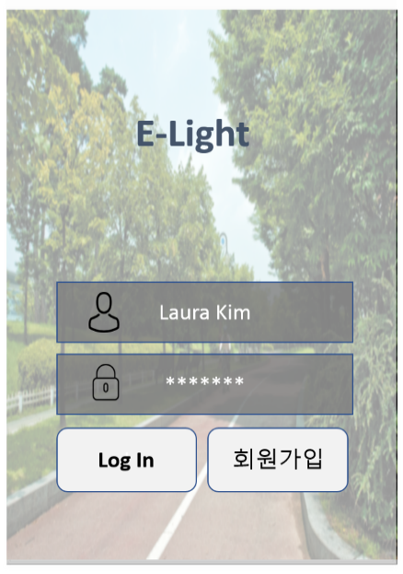
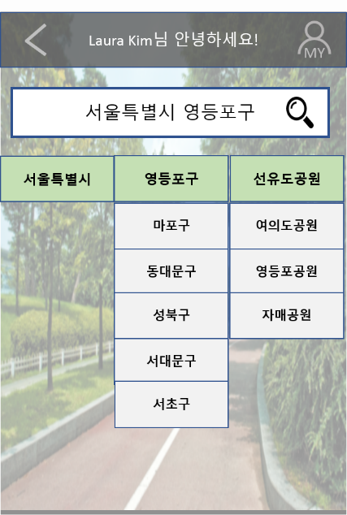
* 사용자 어플
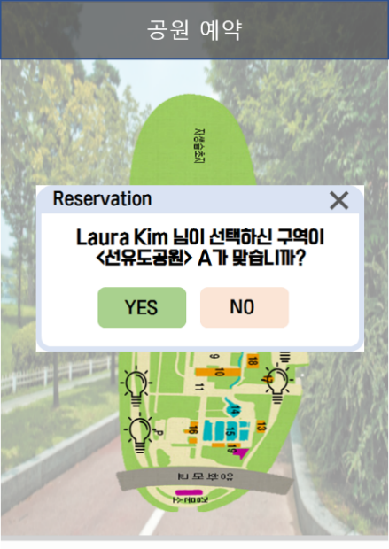

<초기 화면> |  |  | <지역 선택 화면> |  | <지역 확인 화면>

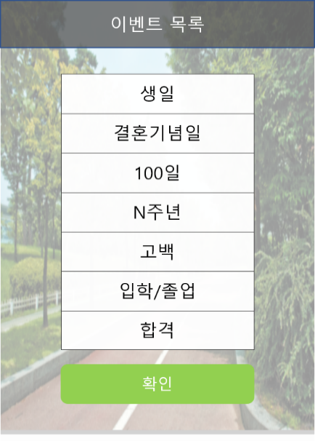
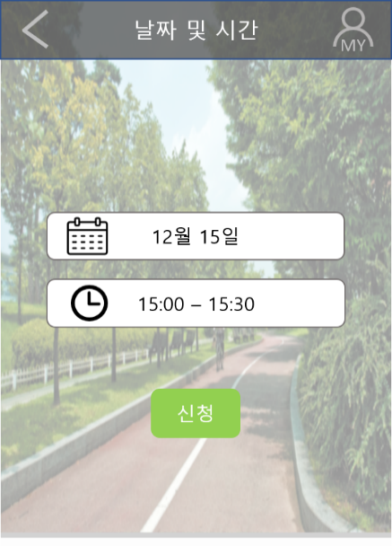
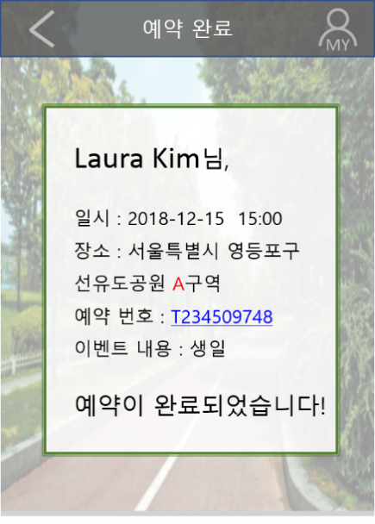

 | <이벤트 테마 설정> |  | <예약 시간 설정> |  | <예약 완료 화면>

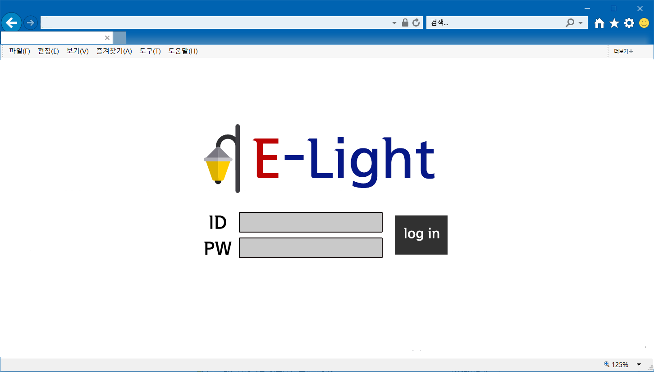
* 웹페이지

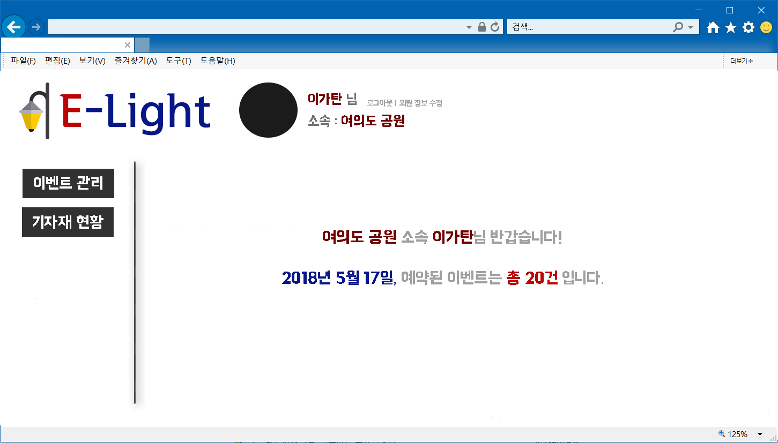

 |  | <웹페이지 초기화면과 로그인 화면>

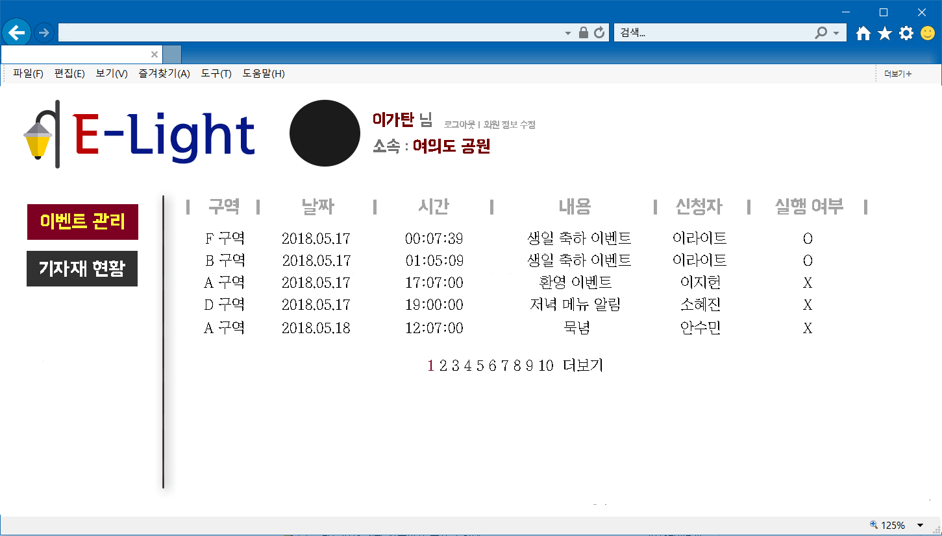

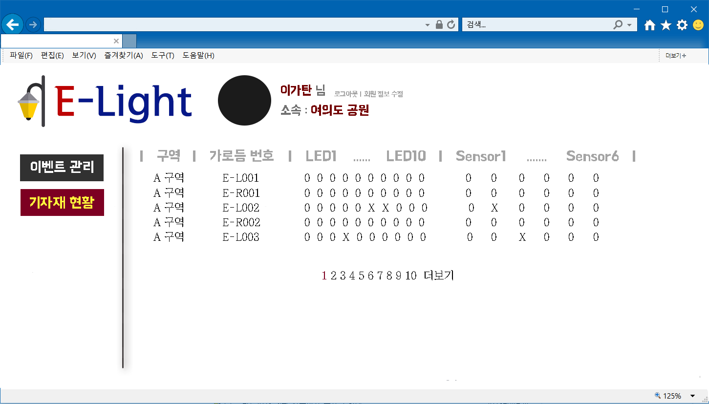

 |  | <관리자 이벤트 관리, 기자재 현황 페이지>

화면설계_v1.1
화면 설계
프로젝트 제목: 근린공원 조명등의 지능형 기능 고도화 기술 개발

버전 | 날짜 | 팀명 | 팀원 | 학번 | 지도교수 | 점수
v1.1 | 10/18 | EGATAN | 소혜진 | 1515032 | 조동섭
 |  |  | 안수민 | 1515037
 |  |  | 이지헌 | 1515051
 |  |  | 유지우 | 1615042

* 사용자 웹페이지
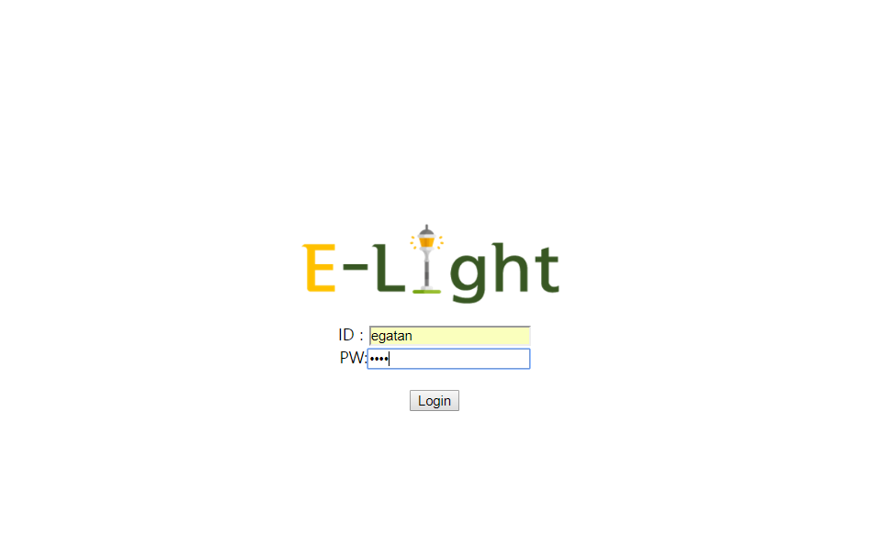
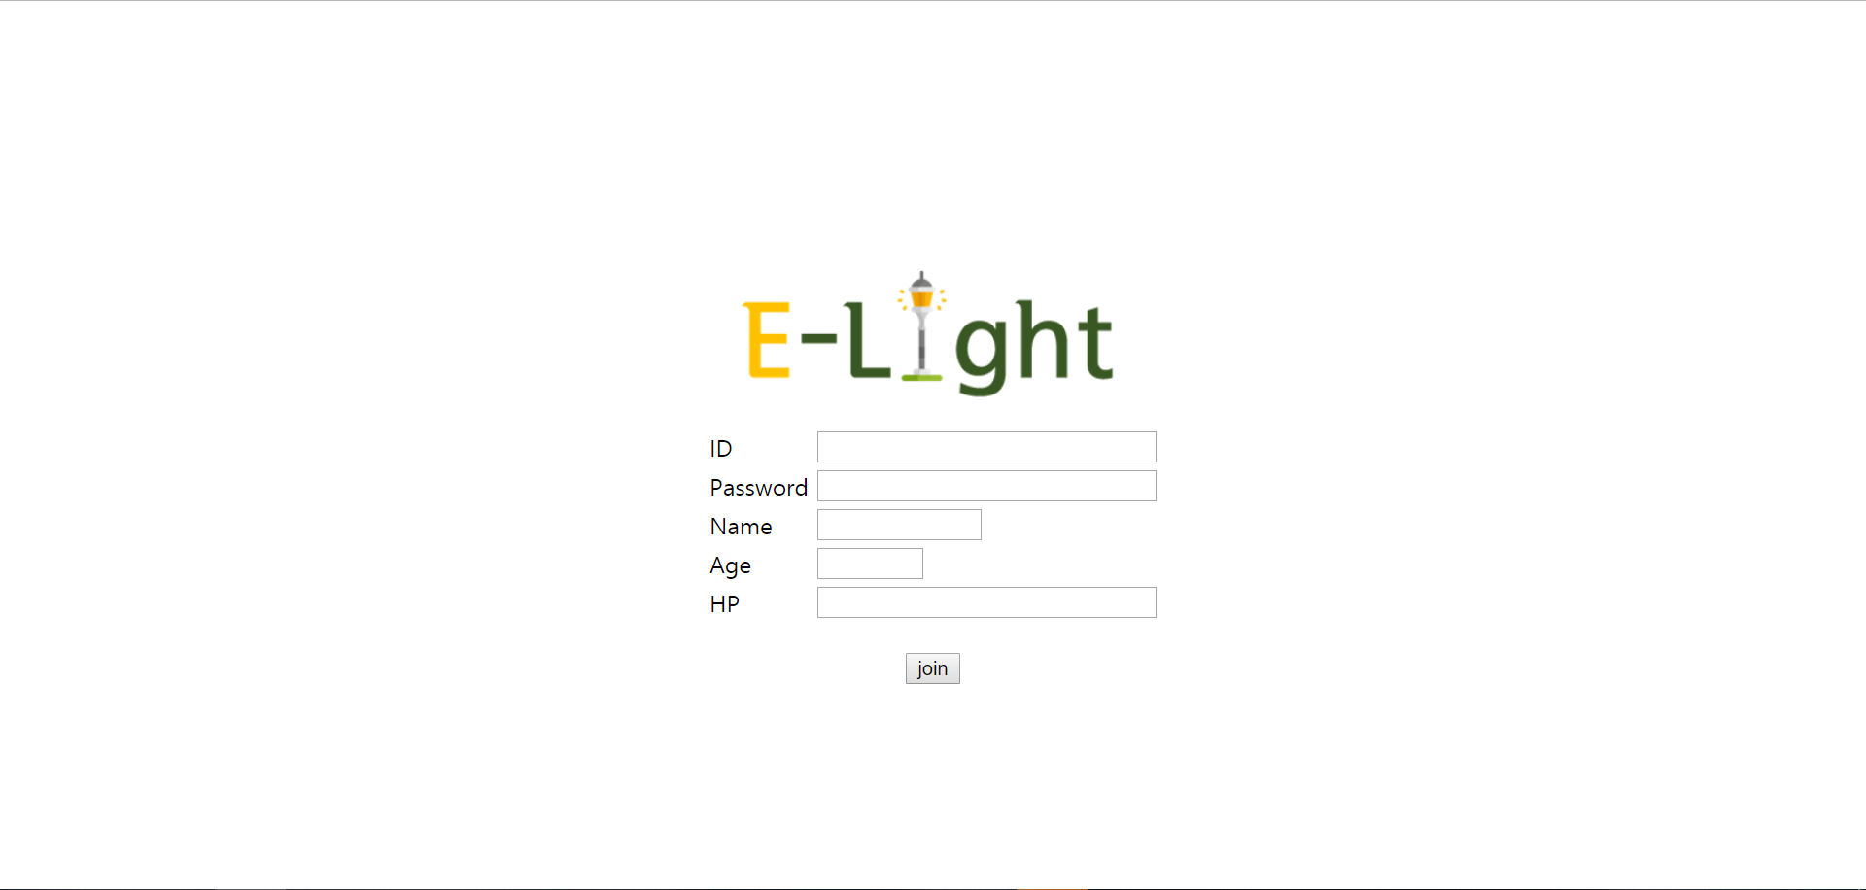

 | <로그인 화면> |  |  | <회원가입 화면>
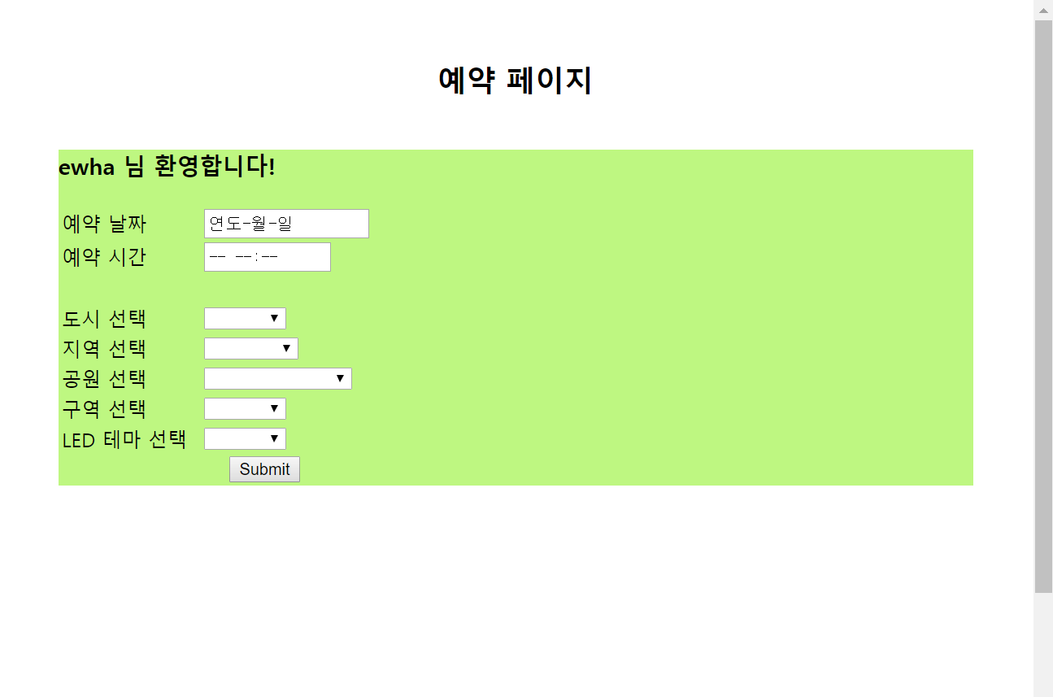
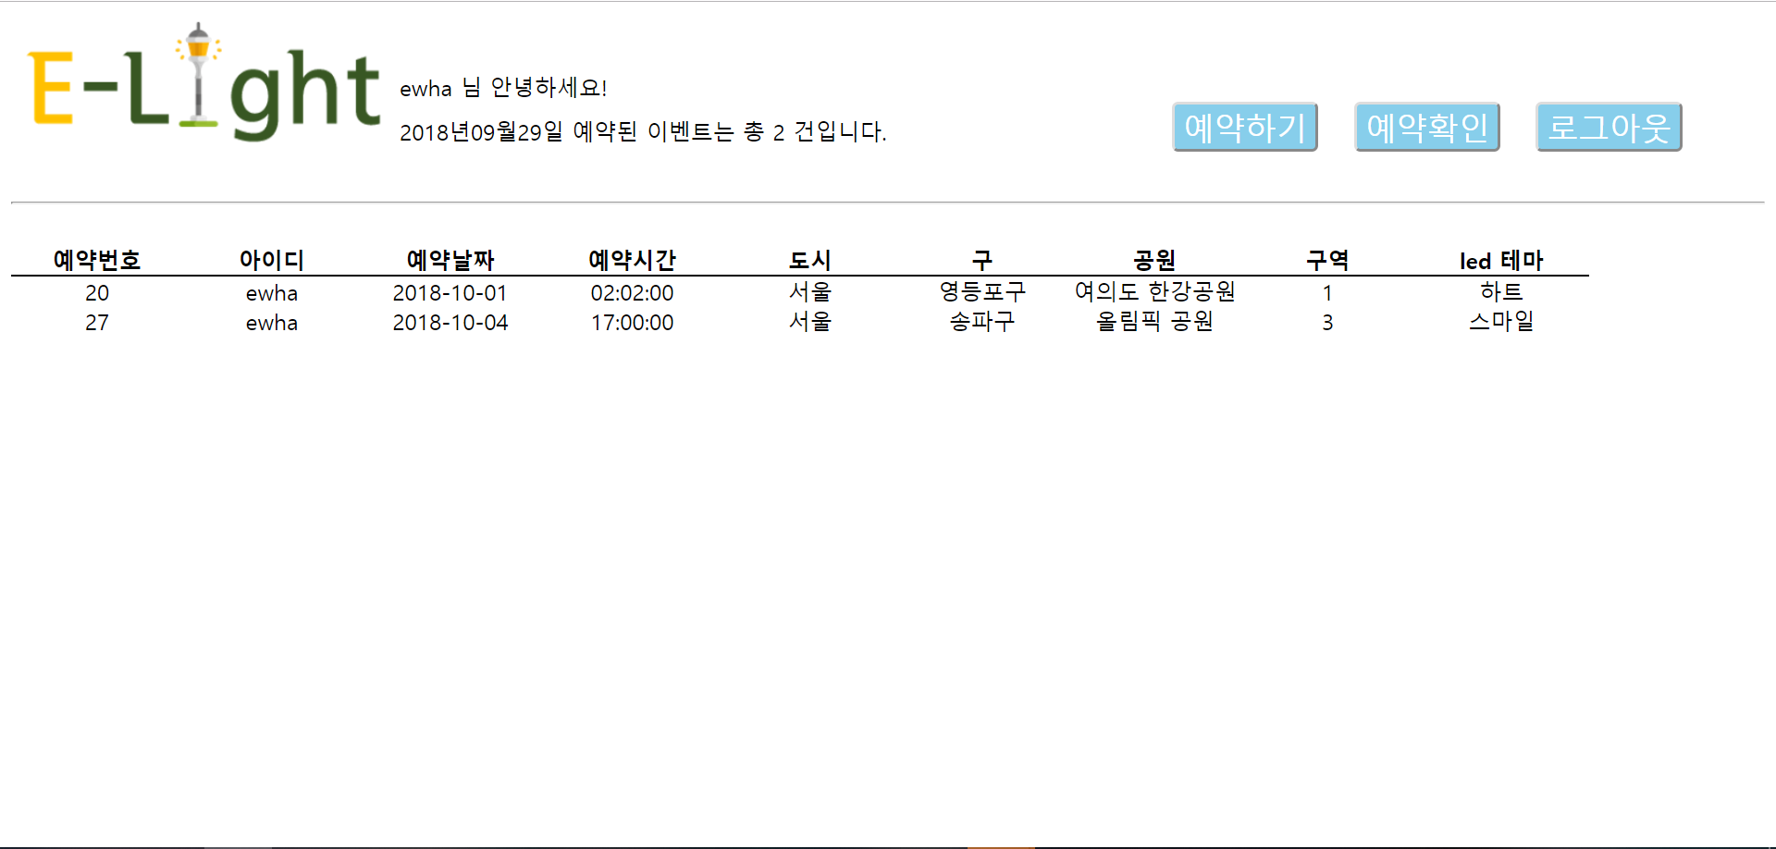

 | <이벤트 예약> |  |  | <사용자의 예약 확인>

* 웹페이지
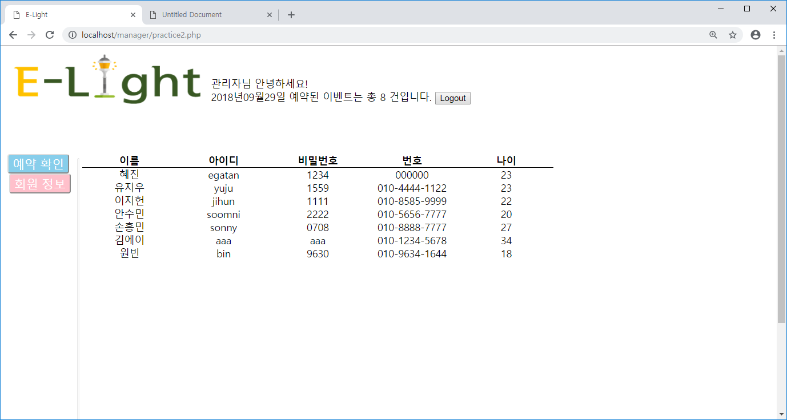

 | <로그인 화면> |  |  | <관리자의 회원 정보 확인>
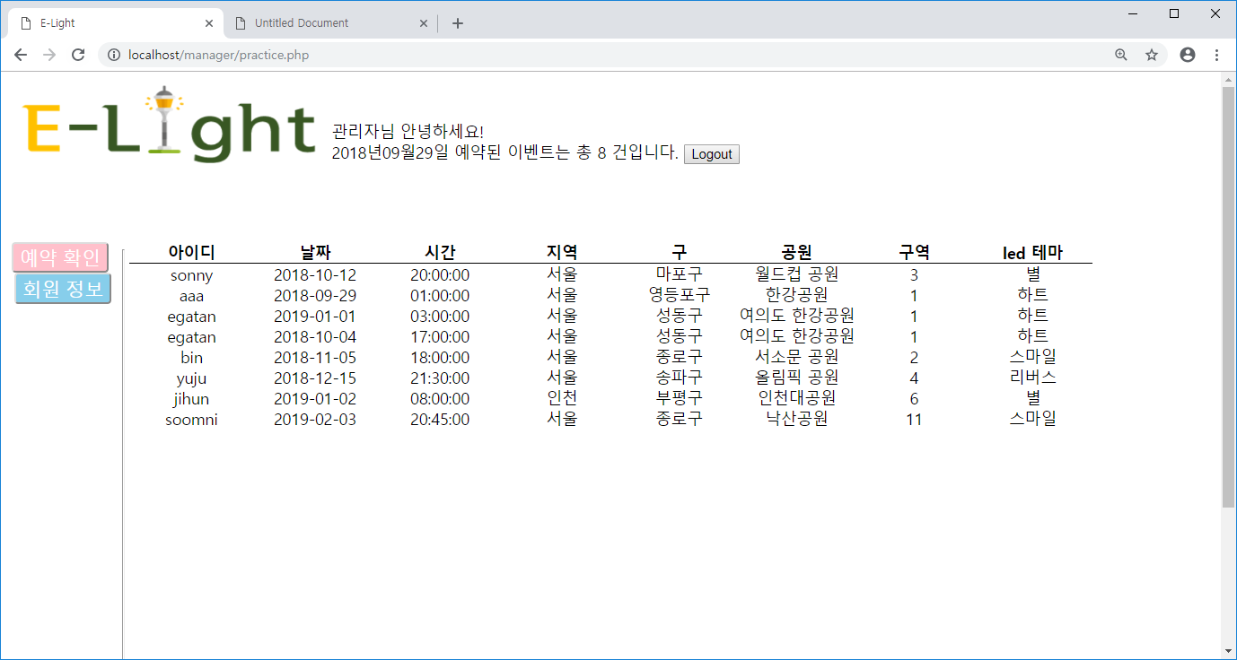

 | <관리자의 예약 내역 확인>

